Sheet1
T90とT68の温度目盛りの差
 | T90-T68
0.000
1.508
3.015
4.523
6.030
7.538
9.045
10.553
12.060 | -4.3127962085
13.568 | -2.654028436
15.075 | -2.7132701422
16.583 | -4.9644549763
18.090 | -8.5781990521
19.598 | -8.9336492891
21.106 | -8.6374407583
22.613 | -7.0971563981
24.121 | -4.2535545024
25.628 | -3.7796208531
27.136 | -3.7796208531
28.643 | -5.7938388626
30.151 | -7.9265402844
31.658 | -7.808056872
33.166 | -7.7488151659
34.673 | -6.8601895735
36.181 | -6.5639810427
37.688 | -6.327014218
39.196 | -6.1492890995
40.704 | -5.971563981
42.211 | -6.1492890995
43.719 | -6.4454976303
45.226 | -6.5639810427
46.734 | -6.4454976303
48.241 | -6.5639810427
49.749 | -6.2085308057
51.256 | -5.7938388626
52.764 | -3.9573459716
54.271 | -2.4170616114
55.779 | -0.58056872038
57.286 | 0.60426540284
58.794 | 1.9075829384
60.302 | 2.7962085308
61.809 | 3.9218009479
63.317 | 4.6327014218
64.824 | 5.5805687204
66.332 | 6.1137440758
67.839 | 6.5876777251
69.347 | 6.7654028436
70.854 | 7.0616113744
72.362 | 7.2985781991
73.869 | 7.5355450237
...
No. | 4.1-2
Title | T90とT68の温度目盛りの差
Xlabel | T90 [K]
Ylabel | T90-T68 [mK]
 | T90-T68
0.000
1.508
3.015
4.523
6.030
7.538
9.045
10.553
12.060 | -4.313
13.568 | -2.654
15.075 | -2.713
16.583 | -4.964
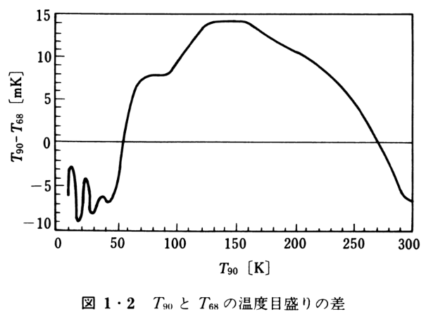
18.090 | -8.578
19.598 | -8.934
21.106 | -8.637
22.613 | -7.097
24.121 | -4.254
25.628 | -3.780
27.136 | -3.780
28.643 | -5.794
30.151 | -7.927
31.658 | -7.808
33.166 | -7.749
34.673 | -6.860
36.181 | -6.564
37.688 | -6.327
39.196 | -6.149
40.704 | -5.972
42.211 | -6.149
43.719 | -6.445
45.226 | -6.564
46.734 | -6.445
48.241 | -6.564
49.749 | -6.209
51.256 | -5.794
52.764 | -3.957
54.271 | -2.417
55.779 | -0.581
57.286 | 0.604
58.794 | 1.908
60.302 | 2.796
61.809 | 3.922
63.317 | 4.633
64.824 | 5.581
66.332 | 6.114
67.839 | 6.588
69.347 | 6.765
70.854 | 7.062
72.362 | 7.299
73.869 | 7.536
75.377 | 7.654
76.884 | 7.773
78.392 | 7.891
79.899 | 7.950
81.407 | 7.950
82.915 | 8.009
84.422 | 8.009
85.930 | 8.009
87.437 | 8.009
88.945 | 8.009
90.452 | 8.009
91.960 | 8.009
93.467 | 8.069
94.975 | 8.187
96.482 | 8.246
97.990 | 8.483
99.497 | 8.720
101.005 | 9.076
102.513 | 9.372
104.020 | 9.668
105.528 | 9.964
107.035 | 10.261
108.543 | 10.498
110.050 | 10.794
111.558 | 11.031
113.065 | 11.386
114.573 | 11.623
116.080 | 11.919
117.588 | 12.216
119.095 | 12.453
120.603 | 12.690
122.111 | 12.986
123.618 | 13.223
125.126 | 13.519
126.633 | 13.697
128.141 | 13.815
129.648 | 13.934
131.156 | 14.052
132.663 | 14.052
134.171 | 14.111
135.678 | 14.111
137.186 | 14.171
138.693 | 14.171
140.201 | 14.171
141.709 | 14.171
143.216 | 14.230
144.724 | 14.171
146.231 | 14.230
147.739 | 14.230
149.246 | 14.230
150.754 | 14.230
152.261 | 14.230
153.769 | 14.171
155.276 | 14.171
156.784 | 14.171
158.291 | 14.171
159.799 | 14.111
161.307 | 14.052
162.814 | 13.993
164.322 | 13.815
165.829 | 13.697
167.337 | 13.578
168.844 | 13.460
170.352 | 13.282
171.859 | 13.164
173.367 | 12.986
174.874 | 12.867
176.382 | 12.749
177.889 | 12.630
179.397 | 12.453
180.905 | 12.334
182.412 | 12.216
183.920 | 12.097
185.427 | 11.919
186.935 | 11.860
188.442 | 11.682
189.950 | 11.623
191.457 | 11.445
192.965 | 11.386
194.472 | 11.268
195.980 | 11.149
197.487 | 11.031
198.995 | 10.912
200.503 | 10.794
202.010 | 10.735
203.518 | 10.616
205.025 | 10.557
206.533 | 10.438
208.040 | 10.320
209.548 | 10.201
211.055 | 10.083
212.563 | 9.905
214.070 | 9.787
215.578 | 9.668
217.085 | 9.550
218.593 | 9.372
220.101 | 9.254
221.608 | 9.017
223.116 | 8.898
224.623 | 8.661
226.131 | 8.543
227.638 | 8.306
229.146 | 8.187
230.653 | 8.009
232.161 | 7.832
233.668 | 7.595
235.176 | 7.417
236.683 | 7.180
238.191 | 7.002
239.698 | 6.765
241.206 | 6.588
242.714 | 6.291
244.221 | 6.114
245.729 | 5.818
247.236 | 5.581
248.744 | 5.284
250.251 | 5.047
251.759 | 4.751
253.266 | 4.514
254.774 | 4.159
256.281 | 3.922
257.789 | 3.507
259.296 | 3.211
260.804 | 2.855
262.312 | 2.500
263.819 | 2.085
265.327 | 1.789
266.834 | 1.374
268.342 | 1.019
269.849 | 0.545
271.357 | 0.249
272.864 | -0.166
274.372 | -0.521
275.879 | -0.936
277.387 | -1.291
278.894 | -1.765
280.402 | -2.121
281.910 | -2.595
283.417 | -2.950
284.925 | -3.424
286.432 | -3.780
287.940 | -4.254
289.447 | -4.609
290.955 | -5.498
292.462 | -5.735
293.970 | -6.031
295.477 | -6.209
296.985 | -6.327
298.492 | -6.445
300.000 | -6.445

